Sheet1
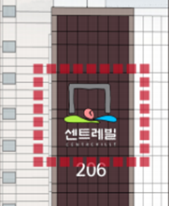
(심볼) | (영문 로고)

